Běžný účet
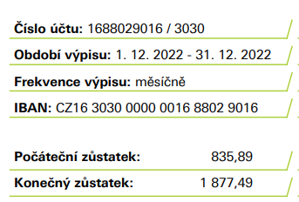
Datum | Popis
2020-01-01 | počáteční stav | 104,310.49

Feb-22 | medaile, štítek na ligu za rok 2021 | -1073
Feb-22 | startovné liga | 7500
May-22 | členské příspěvky za rok 2022 | 10500
May-22 | Liga Hradec | -2500
Sep-22 | Liga Brno | -2600
Sep-22 | dotace Brněnského turnaje | -1000
Nov-22 | Náklady na mistrovství | -12600
2022-12-01 | Janě Vackové za zprostředkování turnaje | -960
 |  | -2733

 |  | 101,577.49
 |  |  |  | diference
31/12/2022 | Konečný stav | 101,877.49 | 300.00 | Petr Kuča členství na příští rok :)

Spořicí účet
